info carte
Informations utiles uniquement pour les producteurs AQUACOLES

Des cartes avec indication des références cadastrales peuvent être éditées gratuitement via l'adresse web ci-dessous.
http://geoportail.wallonie.be/walonmap

POUR EDITER ET IMPRIMER LES CARTES NECESSAIRES

1. Introduisez l'adresse postale dans le cadre 'localiser'
 | (et cliquez sur la localisation adéquate parmi les choix proposés)

2. Parmi les fonds de carte proposés, choisissez celui qui illustre le mieux la localisation de vos bassins et étangs, parmi 'cartoweb' ou 'OpenstreetMap'

2. cliquez successivement sur 'catalogue de geoportail', 'Données de base' 'Limites administratives' 'Plan parcellaire cadastral - situation au 01/01/2017 (Cadmap 2017)'

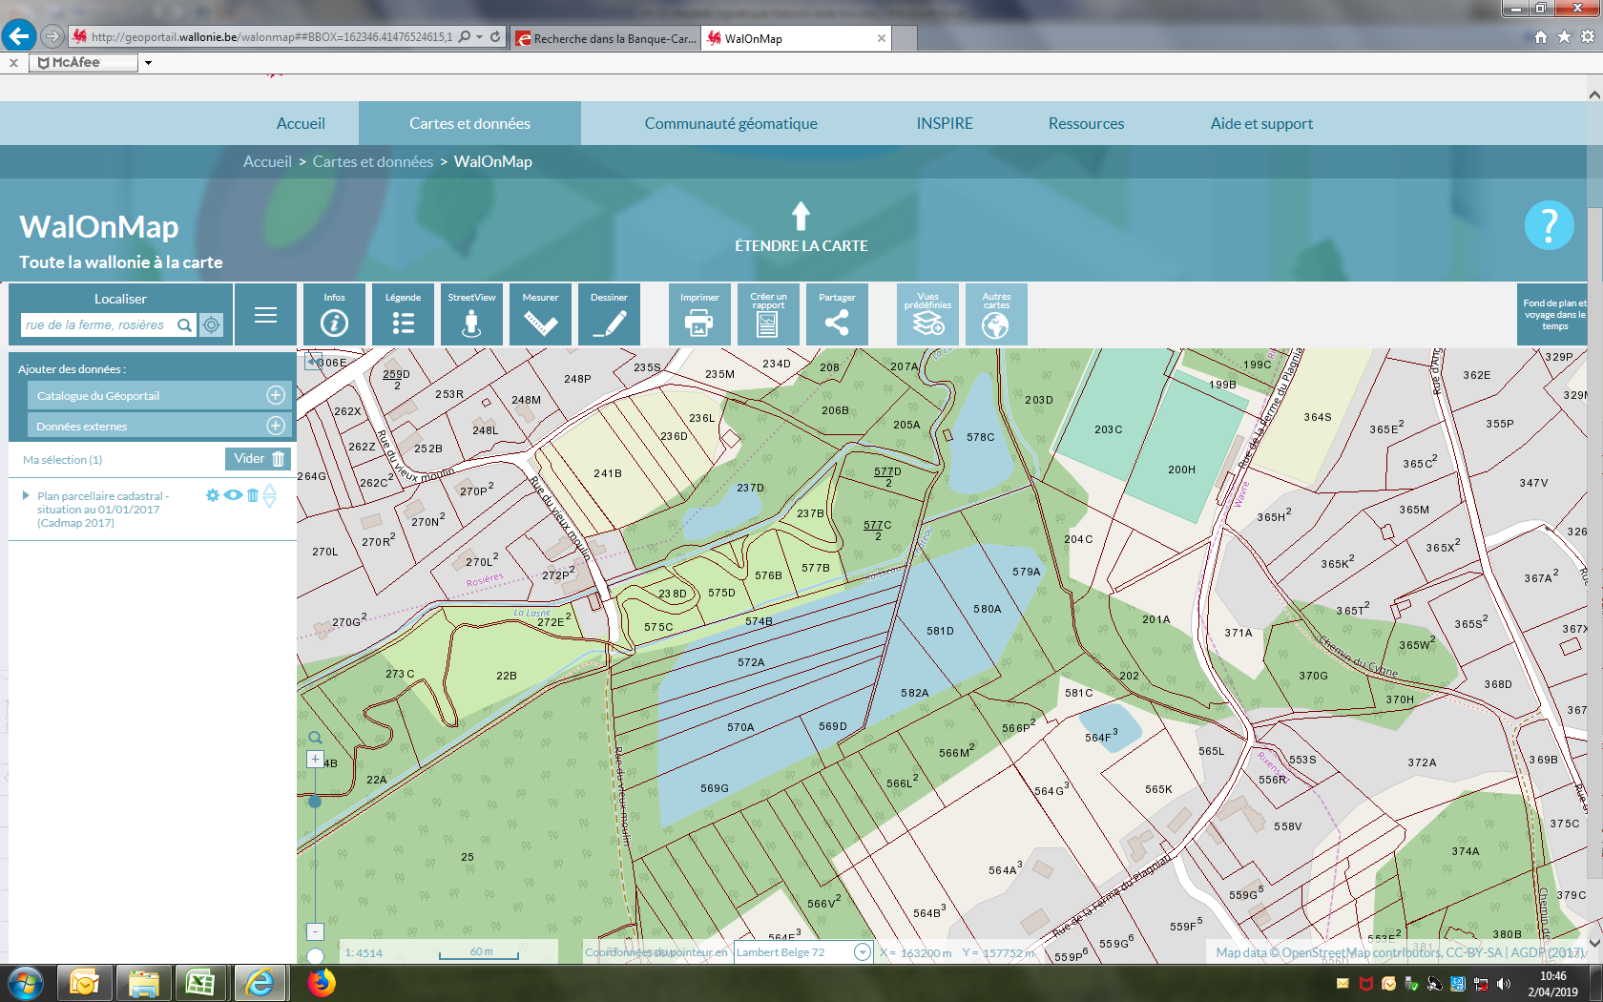

 | Ci-dessous un exemple de carte souhaitée. Ce que vous avez à l'écran peut aisément être exporté au format .pdf (acrobat reader), .docx (word) ou .png (photo) en cliquant si le bouton 'imprimer'

 |  | .docx (word), par exemple

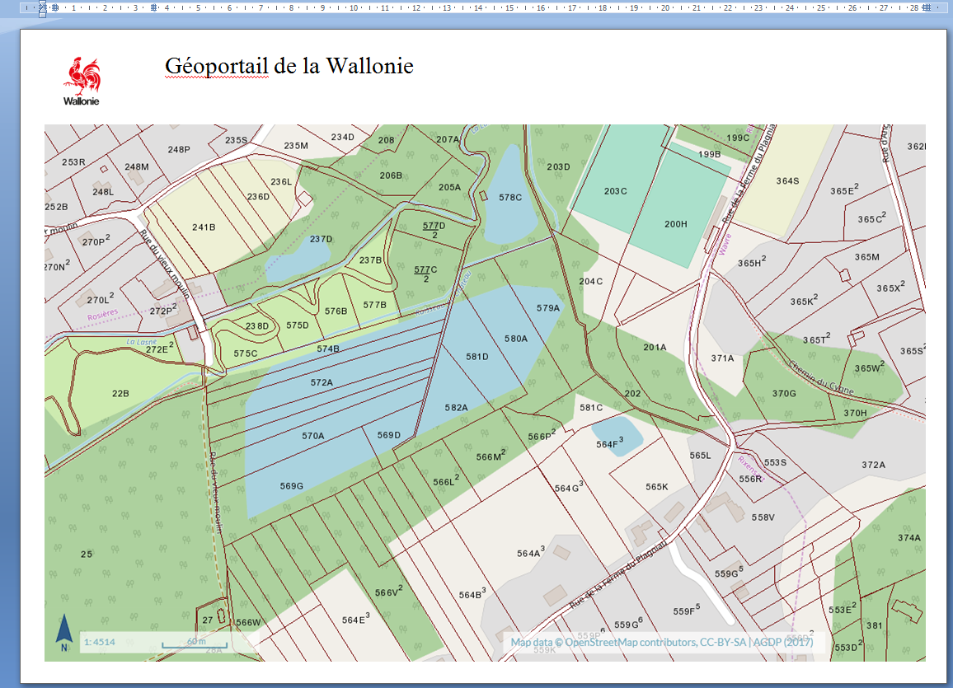

POUR CONNAITRE LES REFERENCES CADASTRALES A RENSEIGNER DANS LE FEUILLE 'bassin&etangs'

a. cliquez successivement sur le bouton 'information', puis sur la parcelle souhaitée. B. Dans l'encadré 'informations', consultez les informations 'parcelles cadastrales' qui apparaisse après avoir cliqué sur le triangle correspondant.
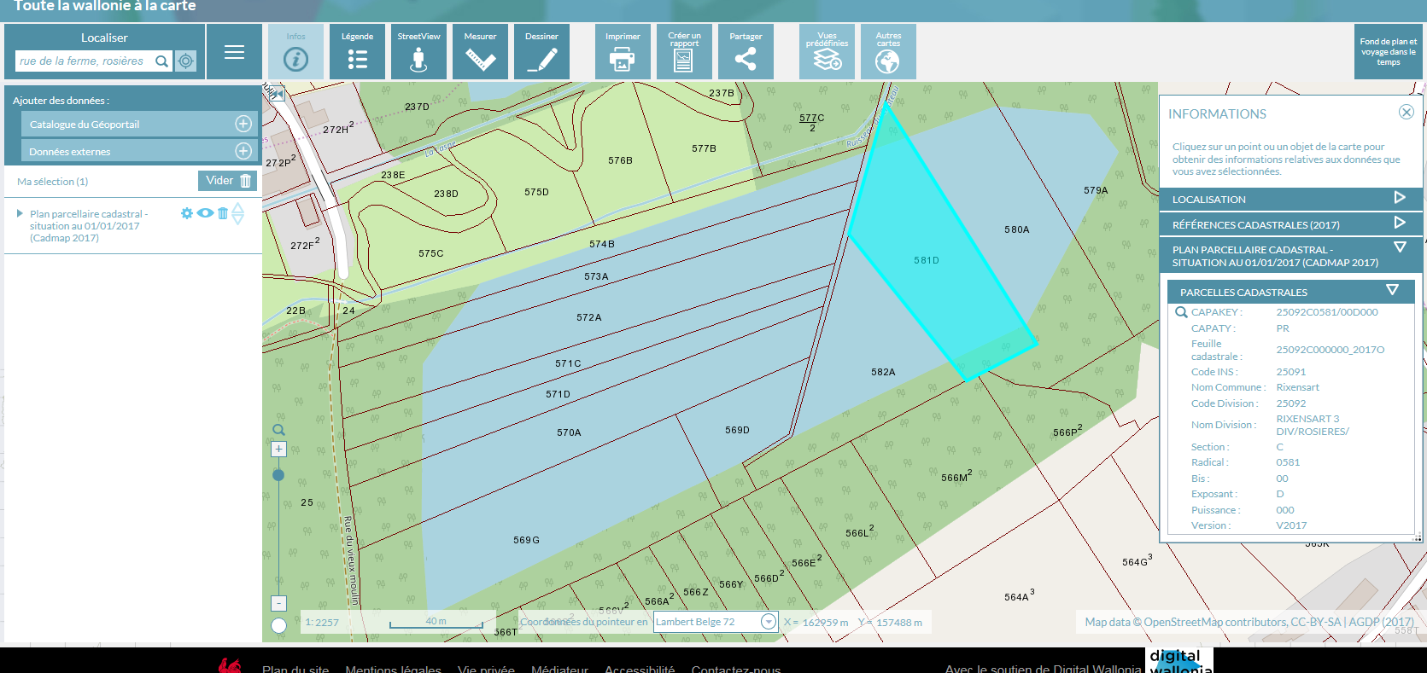

Dans la feuille 'bassins&etangs', reportez les informations suivantes :

 |  |  | Si un étang ou un bassin est situé sur plusieurs parcelles, veuillez renseigner : - tous les détails d'une des parcelles principales (le caractère principal est arbitraire et libre); - pour les autres parcelles sur lesquelles est situé le même étang/bassin, veuillez simplement lister leur code parcelle et leur exposant, comme illustré ci contre.

